상품제안서
캠브리트 브리튼 에어 맥세이프 보조배터리 10000mAh | 상품코드: S45578

 |  |  |  |  |  |  | 02-713-8555 | www.synergygift.co.kr
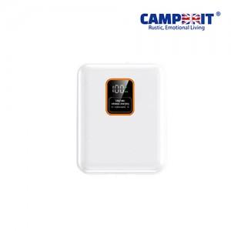

【상세/제작정보】 | <p><span style="font-size: 14pt;"><b>※ 100개 미만 쇼핑백 추가시 일괄 6만원 부가세별도 비용 발생됩니다.</b></span></p>

【인쇄/포장옵션】 | 레이저, 풀칼라 / 포장지포장

【공급단가】 | 수량 | 50~ | 100~ | 300~ | 1,000~ | 3,000~
*VAT별도 | 단가 | 24,700원 | 24,100원 | 23,100원 | 22,100원 | 21,700원

【상품 URL】 | https://www.synergygift.co.kr:443/src/goods_detail.php?gdno=45578

